상품제안서
마이마이고무장갑+니트릴장갑+치매위생장갑(치매예방 홍보물) | 상품코드: F28554

 |  |  |  |  |  |  | 02-412-0044 | www.easy1.co.kr
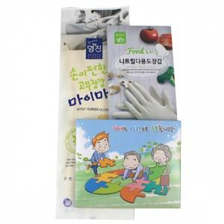

【상세/제작정보】 | 스티커 제작 및 부착 문의 종이케이스 포장

【인쇄/포장옵션】 | / 포장불가능

【공급단가】 | 수량 | 100~ | 300~ | 500~ | 1,000~ | 3,000~
*VAT별도 | 단가 | 4,200원 | 4,130원 | 4,020원 | 3,950원 | 3,850원

【상품 URL】 | https://easy1.co.kr:443/src/goods_detail.php?gdno=28554

